C1_2
C-１-２ 心身の情報（私の姿と気持ちシート） |  |  | 名前 | 記入日:20 年 月 日／記入者
◎私の今の姿と気持ちを書いてください。
※本人のふだんの姿をよく思い出して、まん中に本人の姿を描いてみよう。いつも身につけているものや身近にあるものなども書いておこう。 ※本人の言葉や声を思い出しながら、ありのままを●を文頭につけて記入しよう。家族が言ったことは△をつけて記入しよう。 ※一つひとつの●（本人の言葉や表情）について「本人がどう思っているのか」を考えてみて、気づいたことや支援のヒントやアイデアを、文頭に○をつけて記入しよう。 ※C-1-1のような身体の苦痛を抱えながら、どんな気持ちで暮らしているのか考えてみよう。

私の不安や苦痛、悲しみは…
 |  | 私の姿です
私が嬉しいこと、楽しいこと、快と感じる ことは…
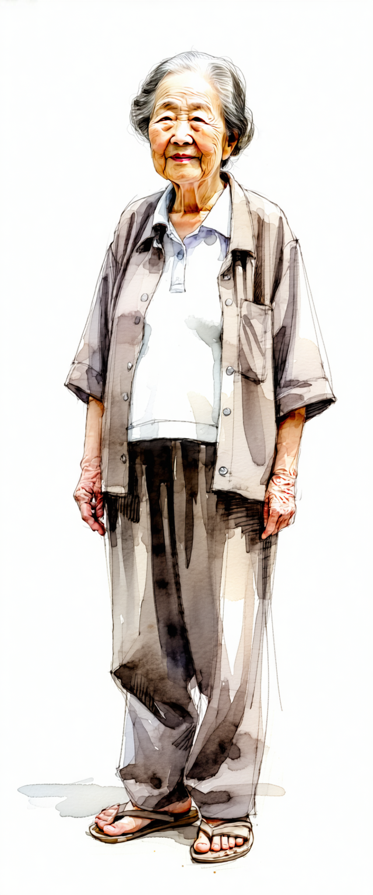

私へのかかわり方や支援についての
願いや要望は…
私がやりたいことや願い・ 要望は…

医療についての私の願いや要望は…
ターミナルや死後についての私の願いや要望は…

 | ※支援者とは、本人を支える人（介護職、医療職、福祉職、法律関係者、地域で支える人、家族・親戚等）であり、立場や職種を問わない。

